상품제안서
3종선물세트 라텍스밴드 스트레칭밴드 (기능성)스포츠타올 (쿨타올 쿨타월) | 상품코드: F28393

 |  |  |  |  |  |  | 02-412-0044 | www.easy1.co.kr
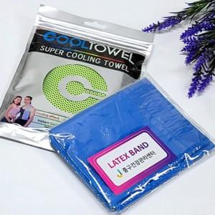

【상세/제작정보】 | <p>인쇄관련 별도문의</p>

【인쇄/포장옵션】 | 실크, 스티커 / 포장불가능

【공급단가】 | 수량 | 100~ | 300~ | 500~ | 1,000~ | 3,000~
*VAT별도 | 단가 | 3,540원 | 3,480원 | 3,390원 | 3,330원 | 3,240원

【상품 URL】 | http://www.easy1.co.kr/src/goods_detail.php?gdno=28393

